주문상세
[팬타온].[내쇼핑현황].[주문상세]
Test Scenario Specification Form

 |  | 작성자 | 작성일 |  | 수행자 | 수행일
 |  | 송주은 | 2025.04.11 |  | 강민지 | 2025.04.23

테스트 대상 상세 :
주문 상세 정보를 조회하고 주문취소, 배송완료, 교환/반품요청 처리 1. 주문 상세 정보 조회 2. 주문 취소 3. 배송 완료 처리 4. 교환/반품 요청
테스트 시나리오 목적 :
주문 상세 정보를 조회하고 주문취소, 배송완료, 교환/반품요청 처리하는 기능 테스트
가정 및 필요사항 :
결제가 성공적으로 진행된 주문 1. 주문취소 : 모든 주문상품의 상태가 "결제완료"인 주문 2. 배송완료 : 공급사에서 배송처리한 주문상품 3. 교환/반품요청 : 배송완료처리된 주문 상품

STEP (ID) | 테스트 항목 | 테스트 사전 정보 |  | 기대결과 |  | 실제결과 | 구분 또는 실패여부
UT_PTO_MY_02_01 | 주문 상세 정보 조회 | 로그인 id : ptotest3 pw : 1111 결제가 성공적으로 진행된 주문 |  | 1. 주문정보 조회 2. 주문상품 및 공급사별 배송비 조회 3. 배송비 정보 조회 4. 결제정보 조회 |  | 1. ok 2. ok 3. ok 4. ok
UT_PTO_MY_02_02 | 배송상태 별 버튼 조회 | 1. 주문상태 : 배송 준비 중 / 배송 중 2. 주문상태 : 배송완료 |  | 1-1). 택배배송 주문 : 배송상태가 a태그로 조회되며 클릭시 공급사에서 입력한 송장번호로 "배송조회" 팝업 호출 배송상태 텍스트 하단에 "배송완료처리" 버튼 노출 1-2) 직접배송 주문 : "직접배송 상품입니다. 고객센터로 문의해주세요." alert 2. "반품/교환신청" 버튼 노출(배송완료 처리 30일 이후에는 버튼 숨김처리) 3. 반품/교환 신청 상품도 "배송완료" 상태로 조회 (해당 내용은 반품교환내역 화면에서 확인) |  | 1-1) OK 1-2) FAIL 2. OK 3. OK | 1-1) 배송현황 조회에서 배송상세현황 제대로 안나옴(실제 송장번호 입력했고 개발운영사에서 실제로 나오는거 확인함, 좌 - 팬타온, 우 - 운영사) 1-2) 배송현황 조회 팝업 뜸 3. 전량 반품 신청했는데 "반품/교환 신청" 버튼 계속 노출되는게 맞는건지... | 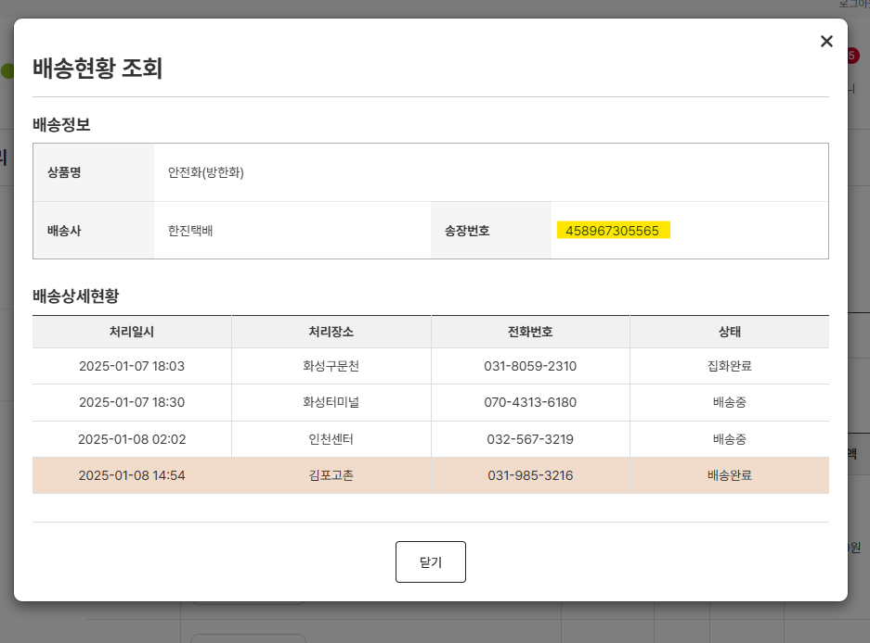 | 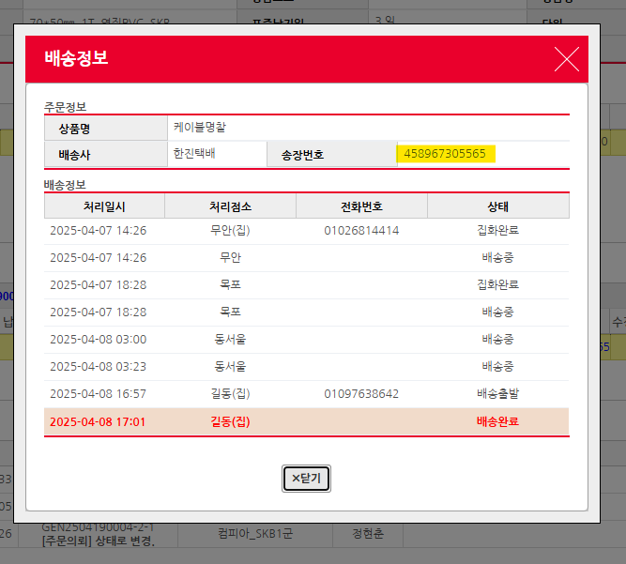
UT_PTO_MY_02_03 | 주문취소 | 1. 주문상품의 상태가 모두 "결제완료"인 주문 2. "주문취소" 버튼 클릭 > "주문취소" 팝업 호출 3. 취소되는 주문상품 및 배송비 조회 4. "확인" 버튼 클릭 |  | 1. 주문상품 중 하나라도 "결제완료" 이후 상태의 주문인 경우 "주문취소" 버튼 노출하지 않음 2. 주문 전체 취소 처리 3. 알림톡 발송 4. 내 쇼핑현황 > 주문취소 내역 조회 |  | 1. 버튼은 노출되나 취소할수없음 알림창 띄움 2. OK 3. OK 4. OK | 1. 알림창 내용에 팬타온 고객센터 번호 0000-0000 으로 나옴 2. 주문 취소 후 무반응(주문 취소는 처리됨)
UT_PTO_MY_02_04 | 배송완료 처리 | 1. 주문상태가 "배송 중"인 주문상품 2. 배송완료처리 버튼 클릭 |  | 1. "상품을 수령하셨습니까? 반품/교환신청은 상품수령확인 후 가능합니다." alert 2. "확인" 버튼 클릭시 주문상태 "배송완료" 상태로 update |  | 1. OK 2. OK
UT_PTO_MY_02_05 | 반품/교환요청 | 1. 주문상태가 "배송완료" 상태인 주문상품 2. "반품/교환 신청" 버튼 클릭 > "반품/교환 신청" 팝업 활성화 3. "반품/교환 선택" radio "반품" 선택 4. 삭제하려는 상품공급사 체크 및 수량 입력 5. 반품 사유 select 선택 6. 사진첨부 업로드 7. 상세사유 입력 8. "요청" 버튼 클릭 |  | 1. 공급사에 교환/반품 요청 2. 공급사에 알림톡 발송 |  | 1. OK 2. OK | 1. 가끔 요청완료 후 무응답(실제론 신청완료됨) 그 때문에 전량반품신청했는데도 "반품/교환 요청" 버튼이 계속 표기되가지고 다시 신청가능해서 반품/교환요청이 두번 입력됨 1. 주문개수는 3개이고 반품은 2개를 했는데 반품/교환 신청 팝업 다시 띄우면 똑같이 3개 가능하다고 나옴

